战士
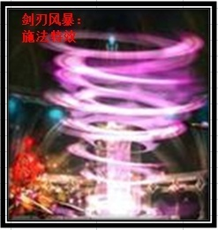
 |  |  |  |  |  |  |  |  |  | 大唐官府 | 物理单体
职业名称 | 战士 | 战斗职业定位 | 物理输出 | 职业图标参考

职业技能 颜色背景 | 主格调：金属，献血红

技能列表 | 技能名称 | 技能描述（策划用） |  |  | 技能描述（美术用） | 技能图标参考 | 技能表现描述（建议）
1 | 战斗怒吼 | 效果：战士基础技能,学习后永久增加物理伤害 |  |  | 被动技能：只有技能图标 |  |  |  |  | 蛮力 | 功效：战士基础技能 被动效果：永久增加物理伤害
2 | 英勇之魂 | 效果：勇气带给魂魄散发光芒，注入给胸甲增加HP。学习可永久增加角色的物理护甲 |  |  | 制造技能：只有技能图标 |  |  |  |  | 嗜血 | 功效：制造一张临时符，给衣甲增加血气
3 | 毁灭打击 | 效果：攻击目标三次，下个回合休息，使用时候气血不低于一半，降低减防效果。 |  |  | 战士将力量注入武器，给予敌人毁灭的力量打击 |  | 战士位移到对方面前，释放攻击1动作（普通攻击） | 特效1：敌方目标要有武器打击的受击特效 |  | 横扫千军 | 功效：攻击目标三次，下个回合休息，使用时候气血不低于一半，降低 减防效果。
4 | 蓄力冲锋 | 效果：临时提高防御和控制抵抗，下回合提高伤害，首先出手攻击目标。学习后永久增加角色的抵抗封印 |  |  | 蓄力待发，等待下回合快速冲击敌人 |  | 战士原位置施法，释放攻击2动作(施法动作） | 特效1：释放时，施法者头上顶着一个红色的牛头，鼻子里出气（愤怒的牛的感觉） | 移动路径留下一道火焰（粒子特效）/OR 用一把带火光的剑砍击敌人 | 后发制人 | 功效：临时提高防御和控制抵抗，下回合提高伤害，首先出手攻击目标。 永久增加角色的抵抗封印
5 | 幻影斩 | 效果：攻击多个目标 |  |  |  |  | 战士位移到对方面前，释放攻击2动作（施法动作） | 特效1：形成残影打击敌方（残影执行模型的攻击动作1） | 特效2：敌方受击者要有受击的白光特效 | 破釜沉舟 | 功效：攻击多个目标，伤害逐个递减。
6 | 鲁莽 | 效果：攻击目标，并临时提高2回合速度。学习后永久增加角色的速度 |  |  | 战士释放大量怒气，来提升自身行动速度，快速打击敌人 |  | 战士位移到对方面前，释放攻击1动作（普通攻击） | 特效1：角色散发着红色怒气光效包围自己 |  | 翩鸿一击 | 功效：攻击目标，并临时提高2回合速度。被动效果：永久增加速度
7 | 剑刃风暴 | 效果：对目标发动5-9次攻击，自身气血越低攻击次数越多。伤害是普通 攻击的50%，无法被保护。使用后休息一回合 50级开启 |  |  | 战士变成一具毁灭性力量的旋风风暴，使敌人无法预测你的行动，利用残影之力斩杀对手 |  | 战士原位置施法，释放攻击2动作(施法动作）， | 特效1：自身形成白色旋风包裹自己 | 特效2：形成数个残影移动到敌方位置（程序实现），特效3：一个刀斩击的刀光播放在受击者身上 | 万剑归宗 | 功效：对目标发动5-9次攻击，自身气血越低攻击次数越多。伤害是普通 攻击的50%，无法被保护。使用后休息一回合 50级开启

参考图

圣骑士
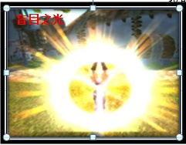
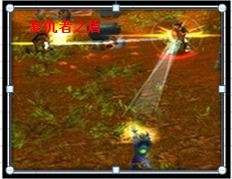
 |  |  |  |  |  |  |  |  |  | 方寸山 | 法系控制
职业名称 | 圣骑士 | 战斗职业定位 | 控制 | 职业图标参考

职业技能 颜色背景 | 主格调：金黄

技能列表 | 技能名称 | 技能描述（策划用） |  |  | 技能描述（美术用） | 技能图标参考 | 技能表现描述（建议）
1 | 王者祝福 | 效果：圣骑士的基础技能，永久增加沉默命中 |  |  | 被动技能：只有技能图标 |  |  |  |  | 黄庭经 | 功效：方寸山基础技能 永久增加封印命中
2 | 圣光精华 | 效果：经过圣光恩泽的精华，注入头盔增加其物理护甲。学习可永久增加角色的物理护甲 |  |  | 制造技能：只有技能图标，一个人双手中凝练着圣光精华 |  |  |  |  | 神兵护法 | 功效：制造一张临时符，给头盔增加物理防御，永久增加角色的物理防御
3 | 责难 | 效果：沉默目标法术，并降低目标防御 |  |  | 拳头注入圣光之力，猛击对手 |  | 骑士位移到对方面前，释放攻击1动作（普通攻击） | 特效1：敌方目标要有重拳受击的特效 |  | 失心符 | 功效：封印目标法术，降低目标防御
4 | 盲目之光 | 效果：扰乱目标，使其不分敌我攻击,永久增加角色的沉默抗性 |  |  | 圣骑士举起散发着强力圣光的战锤，向四面八方发出耀眼的光芒，攻击敌人时候，敌人被圣光笼罩，使敌人暂时失明，不分敌我的攻击 |  | 骑士原位置施法，释放攻击2动作(法术吟唱） | 特效1：攻击者全身金色光辉爆炸特效 | 特效2：敌方被圣光之柱轰击的特效 | 离魂符 | 功效：混乱目标，使其不分敌我攻击 ,永久增加角色的抵抗封印
5 | 处决审判 | 效果：法术攻击多个目标,对首要目标小概率附加责难的DEBUFF效果 |  |  | 圣光之力灌注圣骑士的身体，对敌人进行旋风式的打击 |  | 骑士原位置施法，释放攻击2动作(法术吟唱） | 特效1：受击者身上受到一个金色的锤子直线落下 | 特效2：敌方受击者要有受击的金色光效 | 五雷咒 | 功效：法术攻击多个目标,对首要目标小概率附加失心符
6 | 制裁之锤 | 效果：禁止目标使用物理攻击和法术,永久增加角色的速度 |  |  | 投出制裁的战锤，对目标造成瘫痪式的打击 |  | 骑士位移到对方面前，释放攻击1动作（普通攻击） | 特效1：敌方目标被战锤敲击的特效 |  | 定身符 | 功效：封印目标物理和法术 ,永久增加角色的速度
7 | 复仇者之盾 | 效果：对其造成法术伤害，使其沉默，然后弹跳攻击4个目标，被弹跳的目标有30%概率被沉默。使用后休息一回合 |  |  | 投掷出充斥圣能的远古之盾，对敌方多个目标造成弹射打击 |  | 骑士原位置施法，释放攻击2动作(法术吟唱）， | 特效1：从施法位置发射出一个盾牌，飞向指定目标，要做弹道彗星尾部的光效（粒子特效）。/OR,一个盾牌，从斜60度天空中落下打击受击方 | 特效2：敌方受击者要有受击的金色光效 | 幻音古钟 | 功效：对敌方5个目标施放随机符咒，首目标必中，其他目标为基础命 中率的30%。 使用后休息一回合

参考图

牧师
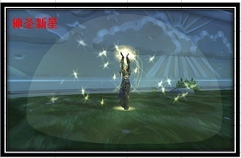
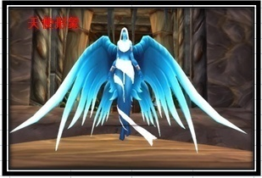
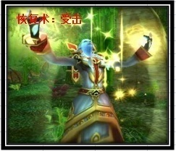
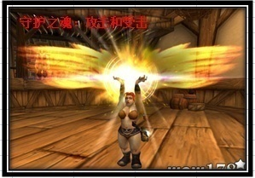
 |  |  |  |  |  |  |  |  |  | 普陀山 | 治疗
职业名称 | 牧师 | 战斗职业定位 | 治疗 | 职业图标参考

职业技能 颜色背景 | 主格调：金黄，蓝，白

技能列表 | 技能名称 | 技能描述（策划用） |  |  | 技能描述（美术用） | 技能图标参考 | 技能表现描述（建议）
1 | 真言术：韧 | 效果：牧师的基础技能 永久增加HP上限 |  |  | 被动技能：只有技能图标 |  |  |  |  | 金刚经 | 功效：普陀山基础技能 永久增加气血
2 | 纳鲁恩赐 | 效果：纳鲁冥想获得的恩泽，注入项链增加法术伤害，学习后永久增加角色的法术伤害 |  |  | 制造技能：只有技能图标 |  |  |  |  | 莲华妙法 | 功效：制造一张临时符，给项链增加法术伤害，永久增加角色的法术伤害
3 | 恢复术 | 效果：回复2个目标HP，附加持续HP回复效果 |  |  | 使用治疗法术，使用神圣之手治愈伤口 |  | 牧师原位置施法，释放攻击2动作(吟唱施法） | 特效1：我方受击者被圣光笼罩洗礼治愈的感觉 |  | 普渡众生 | 功效：回复2个目标气血，附加持续气血回复
4 | 复活术 | 效果：复活死亡目标，恶魔缠身除外，永久增加角色的沉默抗性 |  |  | 召唤天使纳鲁，复活我方已经倒下的队友 |  | 牧师原位置施法，释放攻击2动作(吟唱施法） | 特效1：召唤一个天使，翅膀由闭合到打开 | 特效2：我方受击者尸体被一个明显的光圈（非光球）包围 | 杨甘柳露 | 功效：复活死亡目标，鬼魂术除外，永久增加角色的抵抗封印
5 | 神圣新星 | 效果：法术攻击多个目标，对首要目标造成额外伤害 |  |  | 爆发内心的圣光之力，打击敌人 |  | 牧师原位置施法，释放攻击2动作(吟唱施法） | 特效1: 出现三个半透明半圆球圣光球依次爆炸（全屏特效） | 特效2：敌方受击者要有受击的金色光效 | 五行咒 | 功效：法术攻击多个目标，对首要目标造成额外伤害
6 | 能量灌注 | 效果：战斗中增加友方法术伤害和法术防御，学习后永久增加角色的速度 |  |  | 将圣光的力量注入到队友体内，增加他们的对法术的掌握 |  | 牧师原位置施法，释放攻击2动作（吟唱施法） | 特效1：我方受击者被圣光充能的光效感觉 |  | 灵动九天 | 功效：战斗中增加友方法术伤害和法术防御，永久增加角色的速度
7 | 守护之魂 | 效果：使全体队友在当回合免疫一次死亡，免疫后恢复600点HP。使用 后休息一回合 |  |  | 召唤纳鲁，让天使纳鲁，庇护我方所有队友 |  | 牧师原位置施法，释放攻击2动作(吟唱施法） | 特效1：施法者持有光球光效 | 特效2：我方受击者，背后都是追加一个黄金翅膀 | 沐日慈悲 | 功效：使全体队友在当回合免疫一次死亡，免疫后恢复600点气血。使用 后休息一回合

参考图

法师
 |  |  |  |  |  |  |  |  |  | 龙宫 | 法系群体
职业名称 | 法师 | 战斗职业定位 | 法系输出 | 职业图标参考

职业技能 颜色背景 | 主格调：紫色，深蓝，火焰红（目前无火法技能）

技能列表 | 技能名称 | 技能描述（策划用） |  |  | 技能描述（美术用） | 技能图标参考 | 技能表现描述（建议）
1 | 奥术光辉 | 效果：法师的基础技能 永久增加法术伤害 |  |  | 被动技能：只有技能图标 |  |  |  |  | 九龙诀 | 功效：龙宫基础技能 永久增加法术伤害
2 | 奥术结晶 | 效果：制造一张临时符，注入武器增加物理伤害，学习后永久增加角色的速度 |  |  | 制造技能：只有技能图标 |  |  |  |  | 龙附 | 功效：制造一张临时符，给武器增加物理伤害，永久增加角色的速度
3 | 暴风雪 | 效果：法术攻击多个目标 |  |  | 召唤暴风雪，使冰雪凝固成冰雹打击敌方 |  | 法师原位置施法，释放攻击2动作(吟唱施法） | 特效1：敌方受击者头上飘着风雪 | 特效2：敌方受击者要有受击的淡蓝色光效 | 龙卷雨击 | 功效：法术攻击多个目标
4 | 奥术冲击 | 效果：法术攻击单个目标 |  |  | 施法召唤奥术符文，使用奥术能量，冲击对方 |  | 法师原位置施法，释放攻击2动作(吟唱施法） | 特效1：攻击者释放一个奥术符文 | 特效2：敌方受到一个奥术符文的打击 | 龙腾 | 功效：法术攻击目标
5 | 魔爆术 | 效果：法术攻击敌方全体，消耗目标的魔法，学习后永久增加角色的沉默抗性 |  |  | 引燃自己内心的魔法洪流爆发，摧残敌人的身躯和意志 |  | 法师原位置施法，释放攻击2动作(吟唱施法） | 特效1: 出现三个半透明半圆球奥术球依次爆炸（全屏特效） | 特效2：敌方受击者要有受击的紫色光效 | 龙吟 | 功效：法术攻击敌方全体，消耗目标的魔法，永久增加角色的抵抗封印
6 | 解除诅咒 | 效果：解除1~2个友方的诅咒状态，回复HP，学习后永久增加角色的法术防御 |  |  | 使用奥术魔法，净化队友身上的诅咒 |  | 法师原位置施法，释放攻击2动作（吟唱施法） | 特效1：我方受击者被净化的光效感觉 |  | 清心 | 功效：解除1~2个友方的诅咒状态，回复气血，永久增加角色的法术防御
7 | 虚空风暴 | 效果：敌方所有单位造成法术伤害，目标已损失的魔法值越多，伤害越高 。最高为暴风雪伤害的200%。使用后休息一回合 |  |  | 召唤奥术秘域的虚空风暴，给予敌方意志薄弱的人，造成更多的伤害 |  | 法师原位置施法，释放攻击2动作(吟唱施法） | 特效1：敌方中场召唤紫色龙卷风，弹射出奥术飞弹（全屏特效） | 特效2：每个受到攻击的单位，都受到奥术符文的打击（复用奥术冲击的特效） | 魔浪滔天 | 功效：敌方所有单位造成法术伤害，目标已损失的魔法值越多，伤害越高 。最高为龙卷雨击伤害的200%。使用后休息一回合

参考图
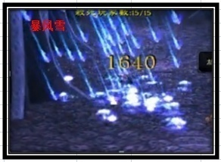
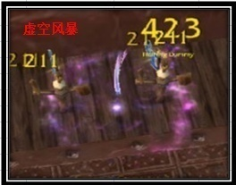
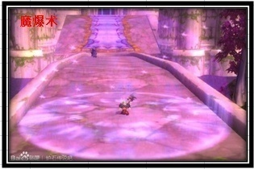
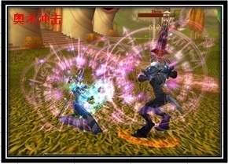

 | WOW中虚空风暴，中间龙卷风过小，视觉感并不好，龙卷风中会有奥术球射出，因为动态，没客户端无法截取

